Накладная-№3
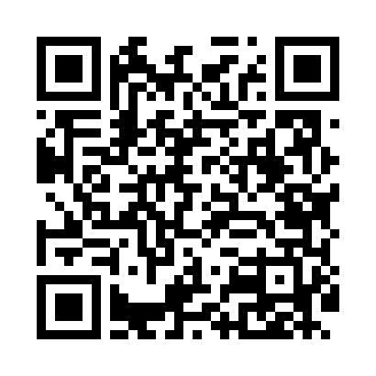
Номер товарно-транспортной накладной: |  |  | Торговый представитель: Саидкулов Абдулазиз Абдумажид угли
Поставщик: Toshkent falcon fly 2 |  |  | Телефон торгового представителя: +998915884575
Дата отгрузки: 28.12.2025 |  |  | Контрагент: Odilxon aka Namangan Odilxon 22
Дата консигнации: |  |  | Адрес:
Доставщик: |  |  | Телефон:
Телефон доставщика:
Время заказа: 28.12.2025 16:20:26
№ | Штрих-код | Название товаров (работ,услуг) | Количество | Количество в кейсе | Цена | Сумма
 |  |  | 65 |  |  | 256.5
1 | 6823541213111 | Круглая разделочная доска, из бамбука 34см DB -13-18 | 25 | 1 коробка | 3.70 | 92.50
2 | 6900002071012 | Сольница металлические BA6336S shines DB-15-1 02 | 20 | 20 шт. | 6 | 120
3 | 6900007212144 | Форма для пиццы круглая сетка 35CM DB-5-96 | 20 | 20 шт. | 2.20 | 44
Итого: 256.5$|->UZS: 3,206,250.00

